主视图
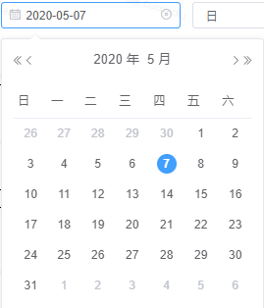
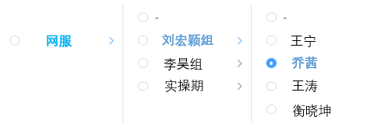
通软
电发
惟帆
其他
全台
 |  | 组织关系-可选择性

 |  |  |  | 日 | 合计
 |  |  |  | 周 | 集团
 |  |  |  | 月 | 本地
 |  |  |  | 年

 | ↑快照时间 |  | ↑

日期 | 2020-03-31 | 通软/刘宏颖组/乔茜

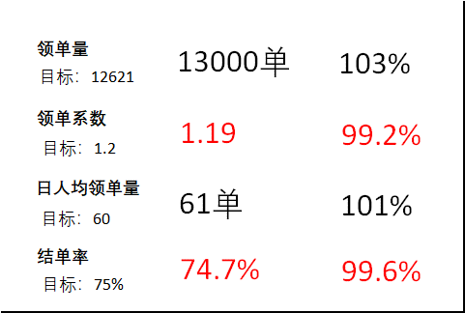
结单量
目标：9466
9711单
103%
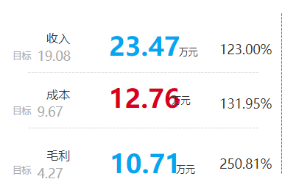

人均领单量
3月28日
3月29日
14周
15周
2月
3月

收入
AHT
毛利率
成本
领单量
AHT
结单量
结单率
领单系数

收入
成本
金额（元）
时间（秒）
领单量
领单系数

8周
9周
11周
12周
13周
14周
8周
9周
11周
12周
13周
14周

1月
2月
3月
4月
5月
6月
1月
2月
3月
4月
5月
6月

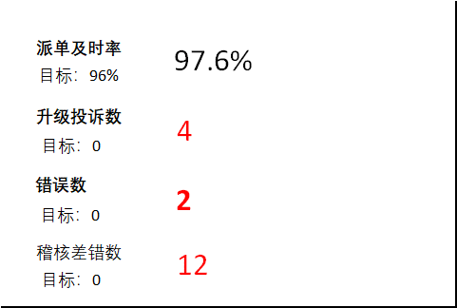
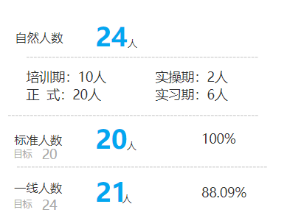
自然人数
102%
目标 24

在培人数

派单及时率
AHT
错误数
稽核差错数
升级投诉数
一线人数
AHT
正式员工数量
解决率
标准人数

业务量
AHT
时间（秒）
派单及时率量
升级投诉数
时间（秒）

8周
9周
11周
12周
13周
14周
8周
9周
11周
12周
13周
14周

1月
2月
3月
4月
5月
6月
1月
2月
3月
4月
5月
6月

P&L交互视图
 |  |  |  |  |  |  |  | 组织关系-可选择性
通软
电发
惟帆
 |  |  |  |  |  |  |  |  |  |  |  |  | 日
 |  |  |  |  |  |  |  |  |  |  |  |  | 周
 |  |  |  |  |  |  |  |  |  |  |  |  | 月
其他
 |  |  |  |  |  |  |  |  |  |  |  |  | 年

 | ↑快照时间 |  |  |  |  |  |  |  | ↑

日期 | 2020-03-29 |  |  |  |  |  |  | 网服/刘宏颖组/乔茜
收入
成本
毛利

2月
3月
2月
3月
2月
3月

收入
成本
毛利

考核收入
AHT
人力考核
管理结算
服务考核

考核收入
服务考核
时间（秒）

8周
9周
11周
12周
13周
14周

1月
2月
3月
4月
5月
6月

成本
平均单人
单人利润
收入

 |  | 1.业务结算 | 目标 | 实际 | 5.成本合计 | 目标 | 实际 | 一线单人产出 |  | 组别 | 姓名 | 毛利
 |  | 1.1营业净额 |  |  | 5.1管理成本 |  |  | 一线单人结算利润 |  | 刘宏颖组 | 刘宏颖组 | 3.2万
 |  | 1.2税额 |  |  | 5.1.1疑难支撑成本 |  |  | 一线单人分摊的管理费用 |  | 刘宏颖组 | 甲 | 3.3万
 |  | 2.投诉一线收入 |  |  | 5.1.2管理分摊 |  |  | 一线单人平均成本 |  | 刘宏颖组 | 乙 | 1万
 |  | 3.管理结算 |  |  | 5.1.2.1队列管理 |  |  | 单人产出 |  | 刘宏颖组 | 丙 | 0.5万
 |  | 3.1管理结算 |  |  | 5.1.2.2运营支持 |  |  | 单人利润 |  | 刘宏颖组 | 丁 | 0.3万
 |  | 3.1.1疑难支撑席 |  |  | 5.1.2.3后勤人员 |  |  |  |  | 刘宏颖组 | 戊 | …..
 |  | 3.1.2项目经理席 |  |  | 5.2一线成本 |  |  |  |  | 刘宏颖组 | 己
 |  | 4.考核收入 |  |  | 5.2.1员工工资 |  |  |  |  | 李昊组 | 李昊组
 |  | 4.1服务考核 |  |  | 5.2.2加班工资 |  |  |  |  | 李昊组 | 庚
 |  | 4.1.1客服代表责任客户投诉 |  |  | 5.2.3社保费用 |  |  |  |  | 李昊组 | 辛
 |  | 4.1.2客服代表关键错误 |  |  | 5.2.4 培训成本 |  |  |  |  | 李昊组 | 壬
 |  | 4.1.3客服代表非关键错误 |  |  | 5.2.5外迁服务费 |  |  |  |  | 李昊组 | 癸
 |  | 4.1.4接通率 |  |  | 5.2.6管理费抵扣
 |  | 4.1.5满意率 |  |  | 5.2.7团队活动
 |  | 4.1.6解决率 |  |  | 5.2.8招聘费用
 |  | 4.1.7招标人表扬 |  |  | 员工内部推荐招聘费
 |  | 4.1.7接通率天数不达标 |  |  | 员工渠道招聘推荐费
 |  | 4.2人力考核 |  |  | 其他招聘费
 |  | 4.2.1高技能客服代表占比 |  |  | 非一线招聘费
 |  | 4.2.2六个月及以上人员占比 |  |  | 5.2.9住宿成本
 |  | 4.2.3非正式客服代表流失率 |  |  | 员工住宿床位费费
 |  | 4.2.4正式客服代表流失率 |  |  | 非一线住宿费
 |  | 4.2.5人员计划完成率 |  |  | 宿舍空置分摊费
 |  | 4.3单项活动奖励 |  |  | 其他住宿费
 |  |  |  |  | 5.2.10学历补贴

产能交互视图
电发
惟帆
其它
全台
刘宏颖
乔茜
 |  |  | 组织关系-可选择性

 |  | ↑快照时间 |  | ↑
对比视图
 | 日期 | 2020-03-29 |  | 全台、网服、电发、惟帆、其它
领单量
AHT
人均领单量
结单率
领单系数
结单量
时均结单量
人均结单量
时均领单量
出勤人次
在线解决率
人均签入时长

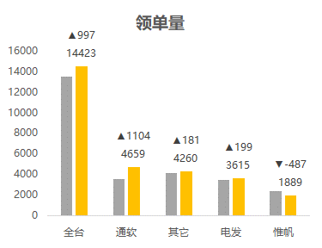
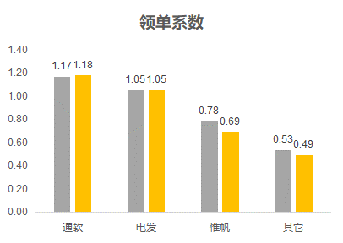
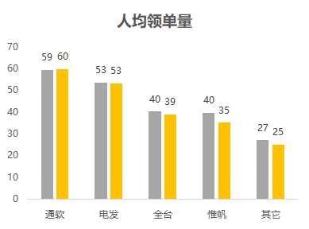

根据组织点选，可选成内部组织之间对比

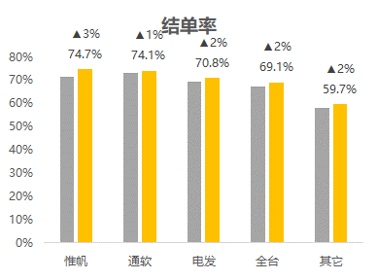
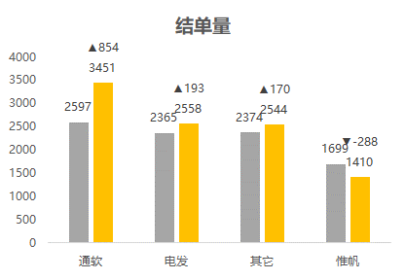
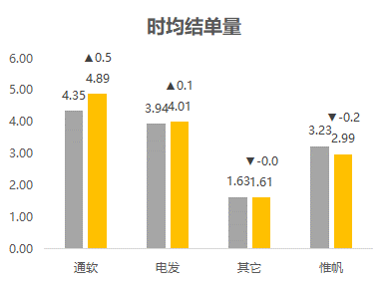

通软
电发
惟帆
其他
 | 日期 | 2020-03-29 |  | 通软/刘宏颖
领单量
领单系数
结单量
结单率

通软组织视角
目标
完成
目标
完成
目标
完成
目标
完成

领单指标
结单指标
人员出勤
领单指标
结单指标
人员出勤

领单量
AHT
日人均领单量
时均领单量
领单系数
结单量
结单率
日人均结单量
时均结单量
在线解决率
领单量
领单系数
时间（秒）

领单指标
结单指标
人员出勤

8周
9周
11周
12周
13周
14周

1月
2月
3月
4月
5月
6月

质量交互视图
通软
 |  | 组织关系-可选择性

电发
惟帆

其他

↑快照时间 |  |  | ↑

日期 | 2020-03-29 |  | 网服/刘宏颖组/乔茜
派单及时率
办结及时率
错单率

投诉数
错误数
稽核差错数

服务表
质量表

派单及时率
办结及时率
错单率

派单及时率
办结及时率
时间（秒）

服务表
质量表

投诉数
错误数
稽核差错数

投诉数
错误数
时间（秒）

人员交互视图
通软
 |  | 组织关系-可选择性

电发
惟帆

其他

↑快照时间 |  |  | ↑

日期 | 2020-03-29 |  | 网服/刘宏颖组/乔茜
出勤人次
自然人数
标准人数

在培人数
正式代表流失人数
非正式代表流失人数

出勤人次
自然人数
标准人数
在培人数
正式客服代表流失人数
非正式客服代表流失人数

业务量
AHT
时间（秒）

